Hoja 2
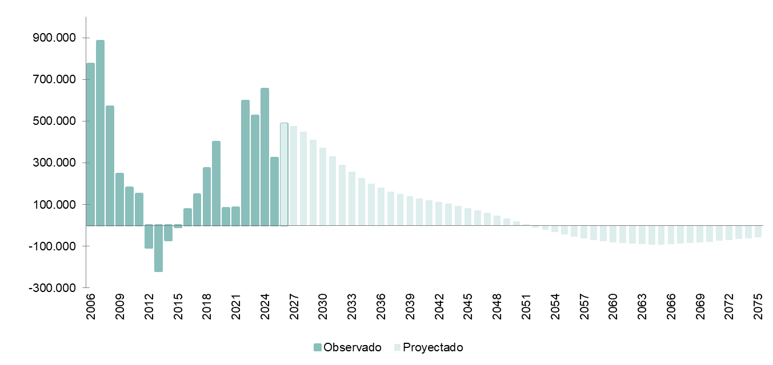
17 de junio de 2026

Proyecciones de Población 2026-2076
Junio 2026

Crecimiento anual de la población de España 2006-2025 y proyección 2026-2075

Hoja 3
17 de junio de 2026

Proyecciones de Población 2026-2076
Junio 2026

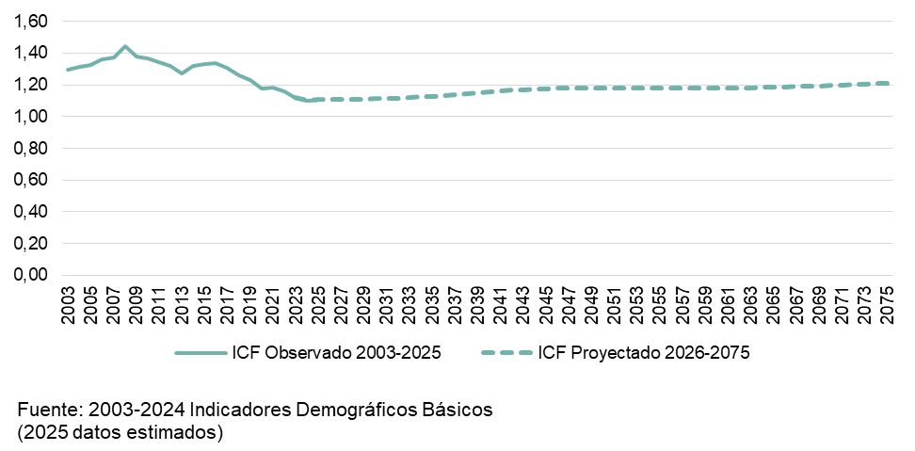
Número medio de hijos por mujer (Indicador Coyuntural de Fecundidad) proyectado para el periodo 2026-2075

Hoja 11
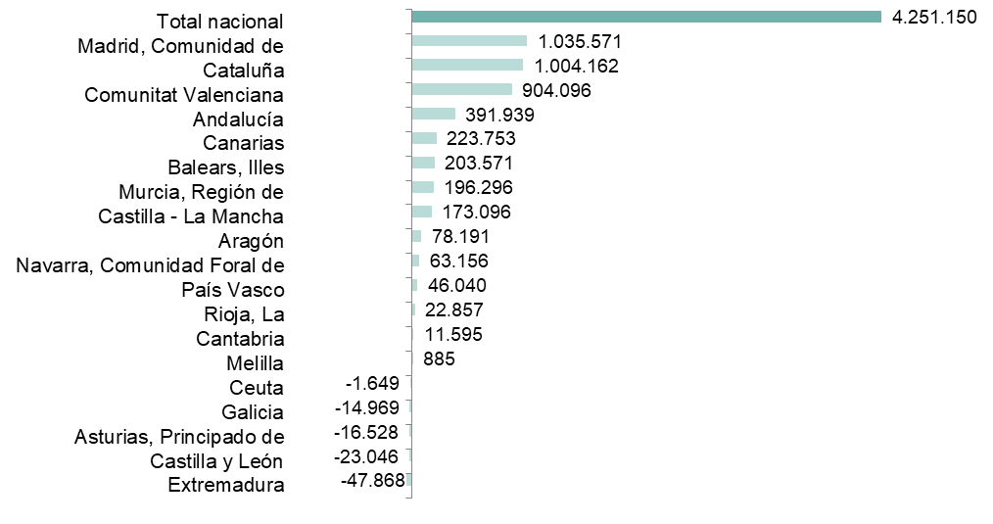
17 de junio de 2026

Proyecciones de Población 2026-2076
Junio 2026

Crecimiento absoluto de la población proyectado por comunidades y ciudades autónomas (2026-2041)

Hoja 12
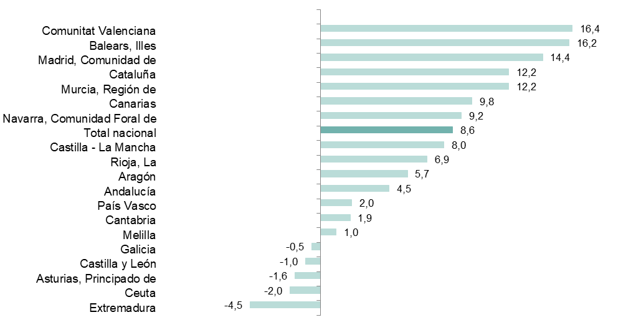
17 de junio de 2026

Proyecciones de Población 2026-2076
Junio 2026

Crecimiento relativo de la población proyectado por comunidades y ciudades autónomas (2026-2041)

Hoja 14
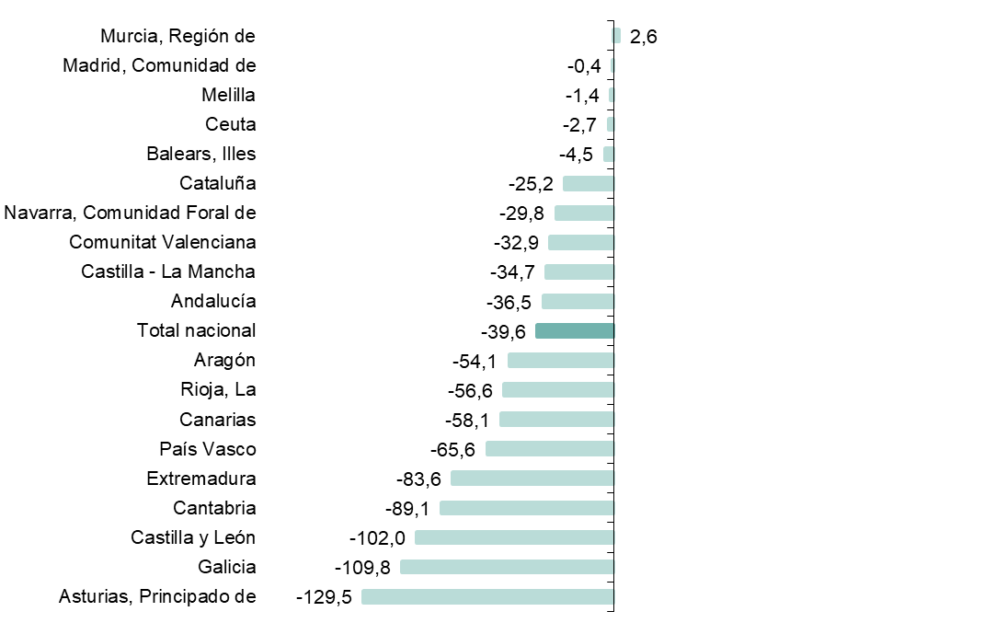
17 de junio de 2026

Proyecciones de Población 2026-2076
Junio 2026

Saldo vegetativo proyectado (2026-2040) por mil habitantes

Hoja 16
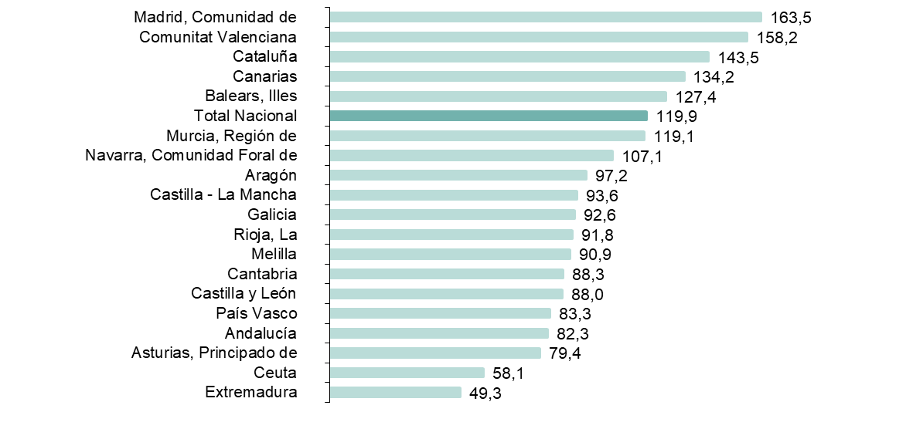
17 de junio de 2026

Proyecciones de Población 2026-2076
Junio 2026

Saldo migratorio exterior proyectado (2026-2040) por mil habitantes

Hoja 18
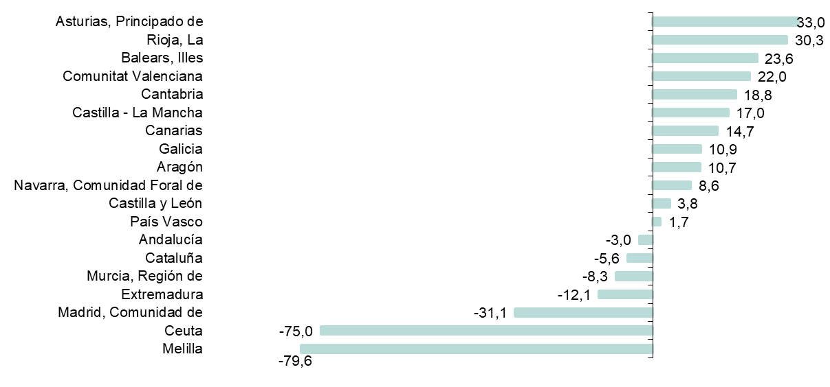
17 de junio de 2026

Proyecciones de Población 2026-2076
Junio 2026

Saldo migratorio interautonómico proyectado (2026-2040) por mil habitantes

Hoja 20
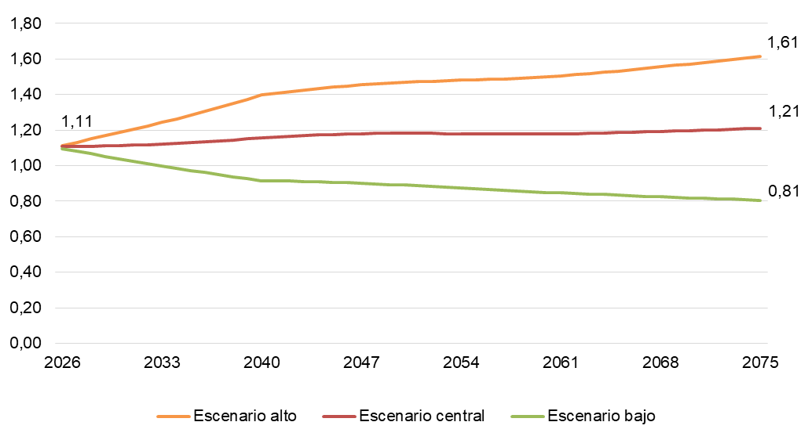
17 de junio de 2026

Proyecciones de Población 2026-2076
Junio 2026

Evolución de ICF proyectado según escenarios de fecundidad (2026-2075)

Hoja 21
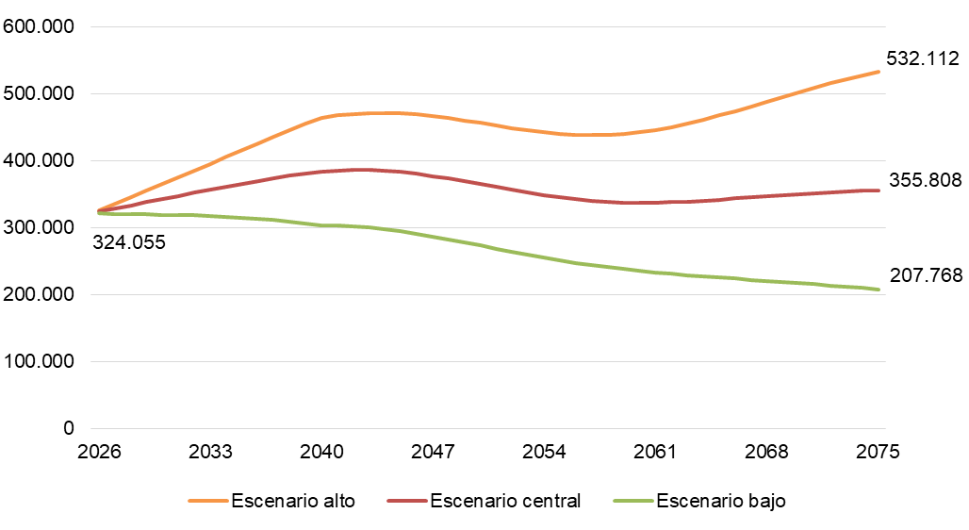
17 de junio de 2026

Proyecciones de Población 2026-2076
Junio 2026

Evolución del número de nacimientos proyectado según escenarios de fecundidad (2026-2075)

Hoja 22
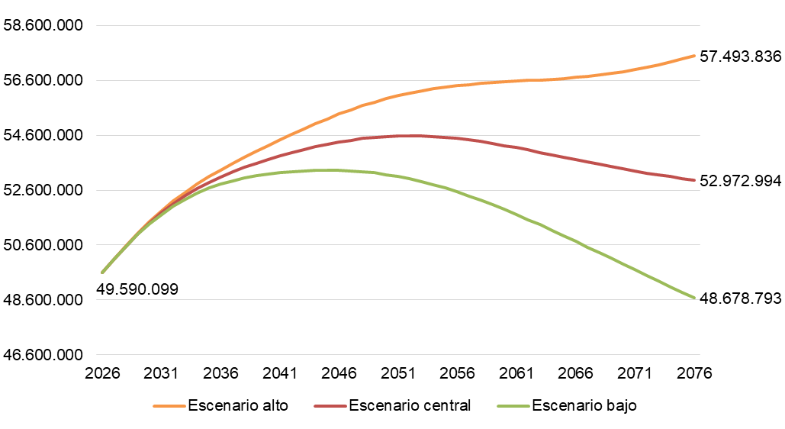
17 de junio de 2026

Proyecciones de Población 2026-2076
Junio 2026

Evolución de la población proyectada según escenarios de fecundidad (2026-2076)

Hoja 23
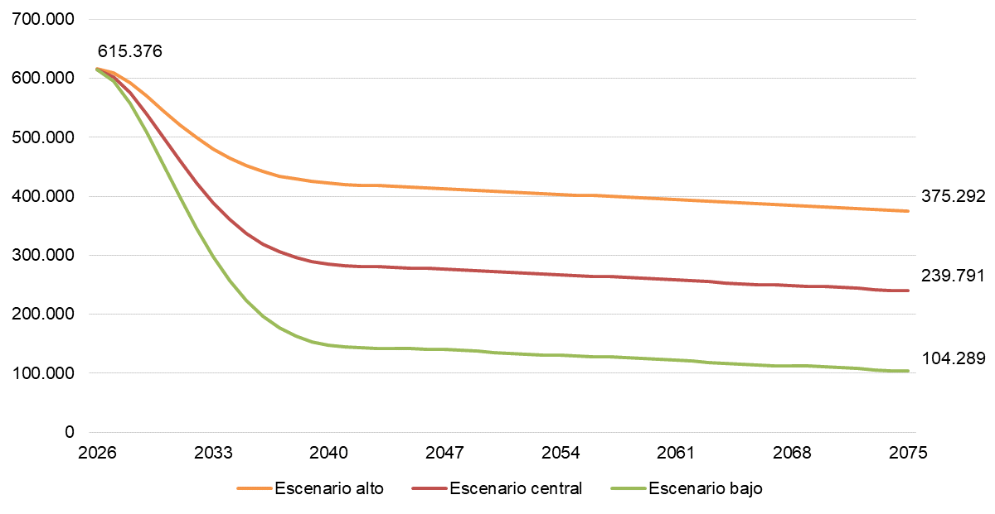
17 de junio de 2026

Proyecciones de Población 2026-2076
Junio 2026

Evolución de saldo migratorio según escenarios de migración exterior 2026-2075

Hoja 24
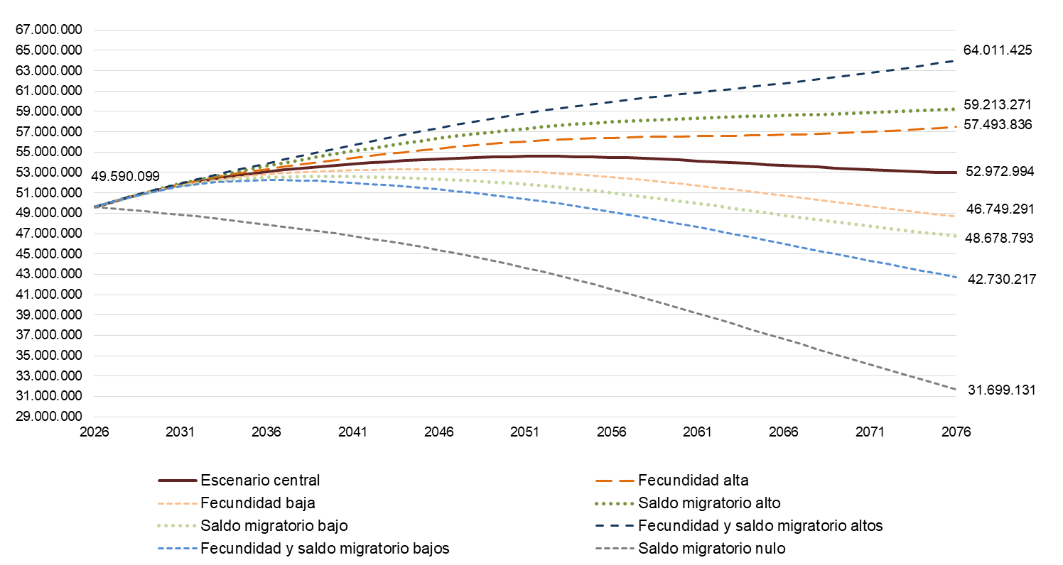
17 de junio de 2026

Proyecciones de Población 2026-2076
Junio 2026

Evolución de la población proyectada según escenarios de migración exterior (2026-2076)

